plan_statystyki
...
 |  |  |  | Gr | St | l.g. | ECTS | F.zal | l.gr. | Gr | l.g. | ECTS | F.zal | l.gr. | Gr
...
 |  | 2.1 | 30 |  |  |  |  |  |  |  |  |  |  |  |  | 10 cw na sem
 |  | 0.8 | 30
 |  | 1.2 | 30
 |  | 4.1
...
poza macierzą efektów(ME)
...
 |  | 1.0 | 30
 |  | 3.0 | 30
 |  | 1.3 | 30 |  | e-S
ZO wspólne: KS w pediatrii+TrenerBB
 |  | 1.0 | 30
 |  | 1.0 | 30
 |  | 0.3 | 30
 |  | 0.4 | 30 |  |  |  |  |  |  |  |  |  |  |  |  | 5 cw na sem
 |  | 8.0
...
 |  | 2.0 |  |  |  |  |  |  |  |  |  |  |  |  |  | 40

 |  | 2.0
 |  | 16.1 |  |  |  | 0 | 0.0
...
 | 20 | 1.6 | 30 |  |  |  |  |  |  |  |  |  |  |  |  |  |  | prof. dr hab. n. med. Jacek Roliński
 | 20 | 1.6
...
 | 10 | 0.8 | 30 |  |  |  |  |  |  |  |  |  |  |  |  | 5 cw na sem
 | 20 | 1.6 | 30 |  |  |  |  |  |  |  |  |  |  |  |  | 10 cw na sem
 | 10 | 1.0 | 30 |  |  |  |  |  |  |  |  |  |  |  |  | +10h i -30h
 | 40 | 3.4
...
PAK
pak
pak
ZO wspólne: DiagnostykaKS+MarketingKS
 | 10 | 0.8 | 30 |  |  |  |  |  |  |  |  |  |  |  |  | 5 cw na sem
 | 20 | 1.0 | 30
 | 15 | 1.0 | 30
 | 20 | 1.0 | 30
 | 65 | 3.8
...
 | 20 | 2.0

 | 20 | 2.0
...
PAK
pak
pak
 |  |  |  |  |  |  |  |  |  |  |  |  |  |  |  | PAK = Psycho(humanistyczno)społeczne aspekty kosmetologii
...
 |  |  |  |  |  | 70 | 4.0 | 10
...
 |  |  |  |  |  |  |  |  |  |  | 50 | 2.0
...
 |  |  |  |  |  | PRAKTYKI
 | Seminaria/e-Seminaria (status określony w sylabusach) |  |  |  |  | Zajęcia praktyczne |  |  |  |  | Praktyki
St | l.g. | ECTS | l.gr. | Gr | St | l.g. | ECTS | F.zal | l.gr. | Gr | l.g. | ECTS | F.zal | l.gr. | Gr
...
 | 30 | 1.8 | 30
 | 30 | 1.8
...
 | 20 | 1.5 | 30
 | 20 | 1.5 | 30
...
ZO (wspólne: S+IN
Seminarium indywidualne
 | 15 | 2.0 | 30 |  | e-S |  |  |  |  |  |  |  |  |  | S | 10
 |  |  |  |  |  |  |  |  |  |  |  |  |  |  | IN | 15
 | 75 | 5.0 | 1 |  |  |  |  |  |  |  |  |  |  |  | PR | 325
 | 1 | 3.0 |  |  |  |  |  |  |  |  |  |  |  |  | ED | poza macierzą
 | 91 | 10.0
 | 131 | 13.0
...
PAK
pak
pak
 | 20 | 1.3 | 30
 | 20 | 1.0 | 30
 | 40 | 2.3
...
 | 30 | 3.0 |  |  |  |  |  |  |  |  |  |  |  |  |  | 30
 | 231 | 20
...
 |  |  |  |  |  |  |  |  |  |  |  |  |  |  |  | L.G. | ECTS | ECTS(2023)
 |  |  |  |  |  |  |  |  |  |  |  |  |  |  | P.Ch. | 100 | 8 | 16

 |  |  |  |  |  |  |  |  |  |  |  |  |  |  |  |  |  |  | 30 studentow
...

Przedmioty+statystyka
...
F.zal | W | Ć | S | WP-UGK | PZ-GZ | Semestry | %W | %Ć | %S | %WP-UGK | %PZ-GZ | Semestry | %SK | Podsumowanie całego toku kształcenia
ZO | 10 | 10 | 20 | 0 | 0 | 1 | 20.29 | 26.57 | 53.14 | 0.00 | 0.00 | 1 | 46.00 | Formy | %W | %Ć | %S | %WP-UGK | %PZ-GZ | %SK
E | 15 | 20 | 25 | 0 | 0 | 2 | 11.63 | 26.74 | 33.72 | 16.28 | 11.63 | 2 | 49.07 |  | 12.55 | 35.74 | 45.71 | 8.41 | 6.01 | 48.50
E | 20 | 20 | 10 | 0 | 0 | 3 | 9.09 | 26.14 | 37.50 | 15.91 | 11.36 | 3 | 49.73
Z | 15 | 20 | 15 | 0 | 0 | 4 | 9.19 | 30.18 | 60.63 | 0.00 | 0.00 | 4 | 49.20
Z | 4 | 0 | 0 | 0 | 0
ZO | 0 | 0 | 30 | 0 | 0
% Form kształcenia w całym toku kształcenia
ZO | 0 | 0 | 40 | 0 | 0
% Form kształcenia
% Samokształcenia
ZO | 10 | 0 | 20 | 0 | 0
 | 0 | 0 | 15 | 0 | 0
ZO | 0 | 0 | 10 | 0 | 0
ZO | 0 | 15 | 5 | 0 | 0
ZO | 10 | 25 | 10 | 0 | 0
Z | 0 | 0 | 20 | 0 | 0
 | 84 | 110 | 220 | 0 | 0
 | %W | %Ć | %S | %WP | %PZ
 | 20.29 | 26.57 | 53.14 | 0.00 | 0.00
...
E | 10 | 20 | 20 | 0 | 0
ZO | 15 | 15 | 10 | 0 | 0
ZO | 10 | 20 | 20 | 0 | 0
E | 0 | 20 | 10 | 0 | 0
E | 15 | 25 | 10 | 0 | 0
Z | 0 | 0 | 20 | 0 | 0
% Form kształcenia
ZO | 0 | 15 | 15 | 0 | 0
 | 0 | 0 | 20 | 0 | 0
Z | 0 | 0 | 20 | 0 | 0
Z | 0 | 0 | 0 | 70 | 0
ZO | 0 | 0 | 0 | 0 | 50
 | 50 | 115 | 145 | 70 | 50
 | %W | %Ć | %S | %WP | %PZ
 | 11.63 | 26.74 | 33.72 | 16.28 | 11.63
...
ZO | 10 | 20 | 10 | 0 | 0
 | 10 | 30 | 20 | 0 | 0
 | 10 | 20 | 20 | 0 | 0
 | 5 | 0 | 10 | 0 | 0
 | 5 | 0 | 10 | 0 | 0
 | 0 | 20 | 10 | 0 | 0
 | 0 | 0 | 20 | 0 | 0
 | 0 | 10 | 5 | 0 | 0
 | 0 | 15 | 0 | 0 | 0
 | 0 | 0 | 30 | 0 | 0
 | 0 | 0 | 30 | 0 | 0
 | 0 | 0 | 0 | 70 | 0
 | 0 | 0 | 0 | 0 | 50
 | 40 | 115 | 165 | 70 | 50
 | %W | %Ć | %S | %WP | %PZ
 | 9.09 | 26.14 | 37.50 | 15.91 | 11.36
...

Opis
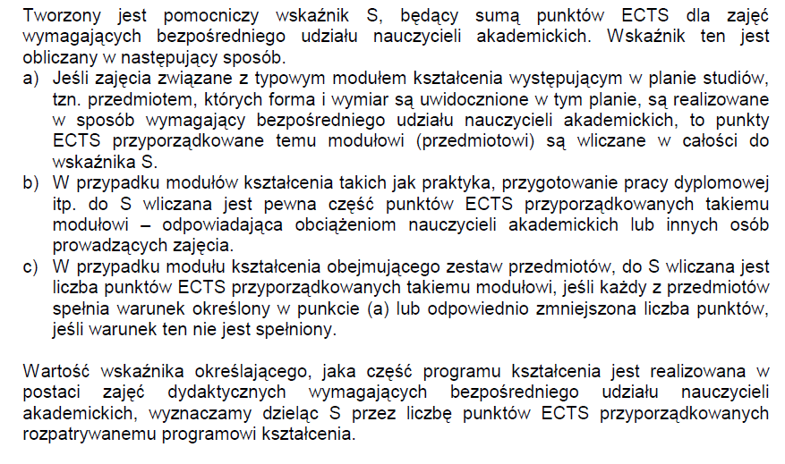
Wskaźnik S = Suma: ECTS przedmiotów P,K,U,F+ECTS kontaktowe Praktyk + ECTS kontaktowe Pracy + ECTS kontaktowe egzaminu dyplomowego
1 ECTS = 25h, wyjątki: jezyki i tech. informacyjne 1 ECTS = 30h i marketing
zajęcia o charakterze praktycznym = ćwiczenia kształcące umiejętności na bazie laboratorium, zajęcia praktyczne, praktyki
zajęcia "do wyboru":
• przedmioty „do wyboru”
• warsztaty praktyczne „do wyboru”
• praktyka zawodowa „do wyboru”
• praca dyplomowa „do wyboru”

zajęcia powiązane z „praktycznym przygotowaniem zawodowym”
• przedmioty kierunkowe rozwijające umiejętności kosmetologiczne+związane z kosmetykiem
• przedmioty uzupełniające związane z kierunkiem rozwijające umiejętności kosmetologiczne+związane z kosmetykiem
• fakultety rozwijające umiejętności rozwijające umiejętności kosmetologiczne+związane z kosmetykiem
• warsztaty praktyczne
• praktyka zawodowa

zajęcia powiązane z „prowadzonymi badaniami naukowymi”
• przedmioty podstawowe
• przedmioty kierunkowe
• przedmioty uzupełniające
przekazujące treści bazujące na dokonaniach nauki i zasadach praktyki czerpiących z poznania naukowego w zakresie właściwym dla kierunku kosmetologia
• praca dyplomowa

E-learning
Charakterystyka lekow dermatologicznych
seminarium magisterskie
alergologia
Zaawansowane techniki informacyjno-komunikacyjne

